방안
방안

 | 기능 요건

 |  | 조건의 체크가 가능하여야 하고 그 과정에서 성능이나 자원 이슈가 발생하지 않거나 발생하지 않도록 처리할 수 있어야 함
 |  | 조건이나 속성 정의 시 되도록 확장성을 고려해야함
 |  | (단, XCSS 편집 Tool 의 사용성 확보를 위해 필요한 추가 구현 부담을 고려)

 | 정의 방법

 |  | 기존에 제공되고 있는 Group 요소의 추가 속성으로 정의
 |  | (단, group 의 type 이 "root-class-cssvariable" 인 경우만 동작)

 | 속성 제공 방안

 |  |  | Media Query 지원 type 검토 ( deprecated, experimental, 일부 지원은 제외 )

 |  |  |  | any-hover |  | 어떤 포인터라도 hover 가능한지 (터치 디바이스와 마우스를 구분하는 용도)
 |  |  |  | any-pointer |  | 어떤 포인터라도 있는지 (키보드 전용인지, 포인터가 존재한다면 스타일펜이냐 손가락터치냐와 같은 정밀도를 구분)
 |  |  |  | aspect-ratio | aspect-ratio | 뷰포트의 가로세로 비율
 |  |  |  |  | min-aspect-ratio
 |  |  |  |  | max-aspect-ratio
 |  |  |  | color |  | 디바이스가 지원하는 색상 비트 수
 |  |  |  | color-gamut |  | 색상 범위 (srgb, p3, rec2020)
 |  |  |  | dynamic-range |  | 디바이스의 HDR 모드
 |  |  |  | forced-color |  | OS 또는 브라우저의 고대비 설정시 (active)
 |  |  |  | grid |  | CSS Grid 지원 여부에 따른 분기
 |  |  |  | hover |  | hover 가능한 장치에서만 적용
 |  |  |  | monochrome |  | 디스플레이의 단색 모드 여부
 |  |  |  | orientation |  | 화면방향 (portrait, landcape)
 |  |  |  | overflow-block |  | block 방향 overflow 여부
 |  |  |  | overflow-inline |  | inline 방향 overflow 여부
 |  |  |  | pointer |  | pointer 를 가진 장치에서 포인팅 정밀도 구분
 |  |  |  | prefers-color-scheme |  | OS 또는 브라우저의 라이트/다크모드 (light, dark, no-preference)
 |  |  |  | prefers-contrast |  | 사용자의 고대비 선호 여부, 결국 OS 나 브라우저 설정에 종속적이며 forced-color:active 를 함께 체크하는 경우가 많음
 |  |  |  | prefers-reduced-motion |  | OS 의 동작줄이기 옵션 활성화 여부
 |  |  |  | resolution |  | DPI, PPT, DPPX(=DPR) 의 감지, 2배이미지와 같은 DPR 별 이미지 선택이 가능
 |  |  |  | scripting |  | JS 사용가능 여부
 |  |  |  | update |  | 디스플레이의 update 성능 구분 - none(프린터), slow(전자잉크), fast(일반화면)

 |  |  | Media Query 미지원 type 검토

 |  |  |  | Date |  | 특정 날짜 구간, 또는 특정일에 해당하는지, 클라이언트 로컬 날짜 적용
 |  |  |  | Time |  | 특정 시간 구간에 해당하는지, 클라이언트 로컬 타임 적용
 |  |  |  | RestAPI |  | restapi 호출의 결과를 판단, polling 기능 제공
 |  |  |  | Locale |  | OS 또는 브라우저의 locale 설정 구분, 초기판단은 가능하나 변경감지는 불가능

 |  |  | 속성 spec 및 제공 여부 검토

 |  |  | 제공 | type | sub-type | mandatory | type (valid) | default value | 설명
 |  |  | X | viewport | width | at least one of | string | 0px | viewport 크기 감지 단위는 우선 px 만을 지원하고 향후 추가 spec 검토
 |  |  | O |  | minwidth |  | string | 0px
 |  |  | O |  | maxwidth |  | string | 99999px
 |  |  | X |  | height |  | string | 0px
 |  |  | O |  | minheight |  | string | 0px
 |  |  | O |  | maxheight |  | string | 99999px
 |  |  | X | resolution | dpr | at least one of | number (1~) | 1 | 디바이스 DPR 감지 (1보다크고 10보다 작은 값으로 소수점 두자리까지 설정 가능) 동적 변경이 없으므로 application 구동 시점 1회
 |  |  | O |  | mindpr |  | number (1~) | 1
 |  |  | O |  | maxdpr |  | number (1~) | 10
 |  |  | O | colorscheme | mode | O | enum | undefined | 시스템 테마 설정 감지, 우선 "light", "dark" 지원, 감지 가능한 시스템 별 테마 설정 방법 매뉴얼에 명시 필요
 |  |  | O | contrast | mode | O | enum | undefined | 시스템 대비 설정 감지, 우선 "high", "low" 지원, 감지 가능한 시스템 별 대비 설정 방법 메뉴얼에 명시 필요
 |  |  | O | reducedmotion | mode | O | enum | undefined | 시스템 대비 설정 감지, 우선 "reduce" 지원, 감지 가능한 시스템 별 대비 설정 방법 매뉴얼에 명시 필요
 |  |  | X | orientation | mode | O | enum | undefined | "portrait", "landscape" 설정 가능, 디바이스 screen orientation 감지
 |  |  | X | time | start | at least one of | time | 0:00:00 | 클라이언트 로컬 타임 감지 (분까지 설정가능하고 기본 10분 단위로 체크)
 |  |  |  |  | end |  | time | 0:00:00
 |  |  |  |  | interval (min) | X | number (1~) | 10
 |  |  | O | screen | type | O | enum | undefined | nexacro 에서 정의한 screen 종류 감지 ("desktop", "mobile" 등등), 동적 변경이 없으므로 application 구동 시점 1회
 |  |  | X | restapi | url | O | string | undefined | 인증이 필요없는 조회 서비스 (Method=GET) 만 지원 조회값이 match 속성값과 일치하는 경우 (REGEXP 사용가능) 조건 만족 interval 설정 시 해당 주기로 polling 동작, 미설정 시 application 구동 시점에만 1회 호출 정적 정보만 사용가능하고 인증없는 조회성 API 만을 대상으로 하는 기능이 퍼블리싱 단계에서 유용한지 검토 필요
 |  |  |  |  | match | O | string | undefined
 |  |  |  |  | header | X | string | ""
 |  |  |  |  | datapath | X | string | ""
 |  |  |  |  | interval (ms) | X | number (0~) | 0
 |  |  |  |  | timeout (ms) | X | number (0~) | 3000

 |  |  | [결정] 제공 속성 리스트 ( 총 10가지 ) - 속성은 type 과 sub-type 을 "-" 으로 연결하여 정의

 |  |  |  | viewport-minwidth
 |  |  |  | viewport-maxwidth
 |  |  |  | viewport-minheight
 |  |  |  | viewport-maxheight

 |  |  |  | resolution-mindpr
 |  |  |  | resolution-maxdpr

 |  |  |  | colorscheme-mode
 |  |  |  | contrast-mode
 |  |  |  | screen-type
 |  |  |  | reducedmotion-mode | // 26.01.29 추가

 | Application 속성 추가

 |  | xcssgroupfilter

 |  |  | 조건 type 을 multienum 설정 ( 기본값은 empty string 으로 이 경우 모든 조건 허용 )

 |  |  | "viewport","resolution","colorscheme","contrast","screen","reducedmotion" |  |  |  | 제공이 확정된 속성 리스트에 해당하는 6가지 type 의 설정 가능

 |  |  | Group Auto Select 기능 동작시 설정 된 type 을 가진 group 은 제외 |  |  |  | 제외 필터임을 주의!!
 |  |  | 속성값 변경 시 Group Auto Select 수행됨 (하단 주요 동작 요건 달성)

 |  | xcssgroup |  |  | 기존 설계 스펙인 Envrionment.rootcssclass 의 명칭과 소속이 변경됨 !!!!

 |  |  | type="root-class-cssvariable" 인 xcss predefined group id 를 "," 구분자를 사용하여 다중 입력

 |  |  | 입력된 값은 css class 로서 팝업창을 포함한 모든 창의 document root node 에 적용
 |  |  | 속성값 변경 시 Group Auto Select 수행됨 (하단 주요 동작 요건 달성)

 | Frame 류 및 Form 이벤트 추가

 |  | [MainFrame], [FrameSet], [VFrameSet], [HFrameSet], [TileFrameSet], [Form]
 |  | onrootcssclasschange(eventinfo) |  |  |  |  | Frame 또는 Form 이 속한 창의 root node 의 css class 설정이 변경 된 경우 발생 (application.xcssgroup 설정 또는 GroupAutoSelector 동작에 의함)

 |  |  | nexacro.RootCssClassChangeEventInfo

 |  |  |  | 속성 | 설명
 |  |  |  | fromobject | null ( 창 전역 이므로 )
 |  |  |  | fromreferenceobject | null ( 창 전역 이므로 )
 |  |  |  | precssclass | 이전값
 |  |  |  | postcssclass | 이후값

 |  |  | onorientationchange 이벤트와 발생 이유만 다르고 그 외 발생 방식, 대상 및 제약사항은 동일하므로 참고할것 !!!

 | 주요 동작

 |  | Group Auto-Selector 에 의한 group 적용은 개별 창의 document root node 에 대한 css class 설정을 의미하며 다중 설정 시 적용되는 스타일은 css 문서내에 선언 순서를 따름 (일반적인 CSS 우선순위 동작과 동일)
 |  | Group Auto-Selector 의 조건 감지는 창별 (window 별)로 동작

 |  | Application 의 xcssgroup, xcssgroupfilter 에 설정한 전역 정보와 Group Auto-Selector 동작에 의해 자동 적용/해제 된 group 설정 내용은 우선순위나 경쟁관계 없이 종합되어 적용됨
 |  | (즉, 동일 조건 하에서 동일한 내용의 속성 설정 결과는 속성의 적용 순서에 상관없이 동일한 결과를 보장함)

 | XCSS 구성 예시

 |  | <Group id="small" type="root-class-cssvariable" viewport-maxwidth="480px">
 |  | <Group id="medium" type="root-class-cssvariable" viewport-minwidth="481px" viewport-maxwidth="640px">
 |  | <Group id="large" type="root-class-cssvariable" viewport-minwidth="641px">

 |  | <Group id="light-theme" type="root-class-cssvariable" colorscheme-mode="light">

 |  | <Group id="light-highcont" type="root-class-cssvariable" colorscheme-mode="light" contrast-mode="high">

 |  | <Group id="dark-highcont" type="root-class-cssvariable" colorscheme-mode="dark" contrast-mode="high">
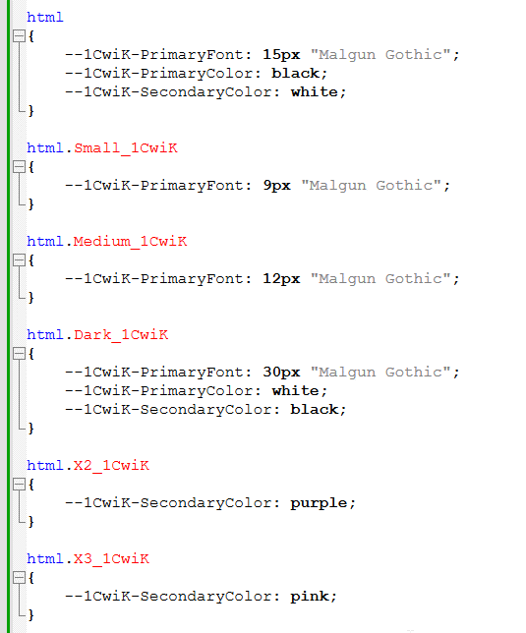
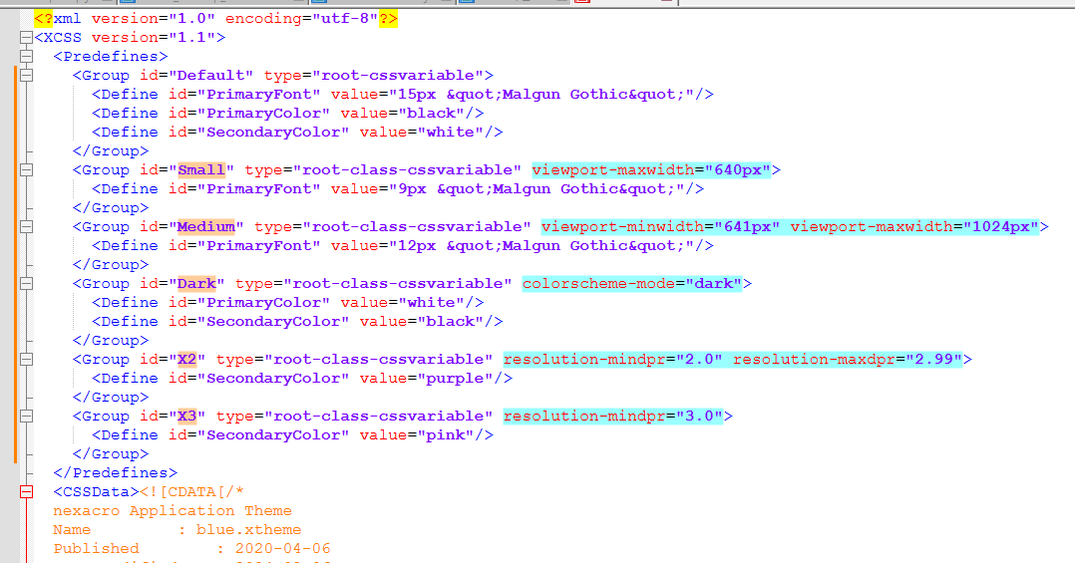

 | 제네레이션 위치

 |  | XCSS 와 1:1 대응하는 구조이고 CSS 가 아닌 객체로 생성되어야 하므로 map.js 에 생성

구현(프레임워크)
구현

 | 1. nexacro._setCSSPredefineGroupAutoSelectInfo 함수 추가

 |  | map.js 를 통해 group id 를 key 로 하고 auto-select 를 위한 조건 속성및 속성값을 value 로 하는 object 를 설정

 |  | 구체적인 내용은 "구현(제네레이터)탭" 의 1번 항목 참고

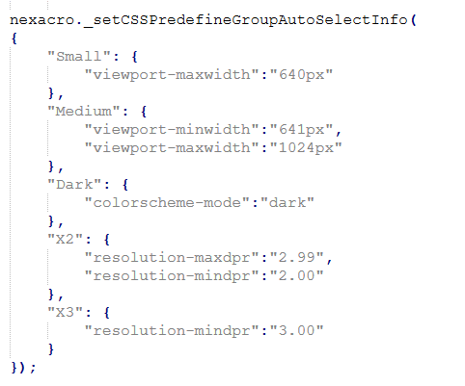
 |  | ex>

 | 2. XCSS Predefine Group Auto Select 기능 구현

 |  | 1번을 통해 설정된 Group Auto-Select 정보를 기반으로 어플리케이션 구동시 1회 조건 체크 및 이후 동적 변경 감지를 통한 조건 체크 기능 구현

 | 3. resetScroll 자동 호출 구조 구현

 |  | style 변경에 의한 레이아웃 재계산을 위해 생성 되어있는 모든 form 을 순회하며 resetScroll 을 호출 하는 기능을 구현

구현(툴)
구현

 | 1. XCSS Predefine 의 Group 항목에 속성 Editor 추가 필요

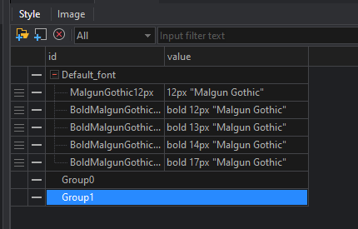

 |  | Nexacro N 툴에서는 위 이미지 처럼 Predefine Group 에 대해 추가버튼 및 추가 시 자동 부여 된 id 만 수정가능한 UI 로 구성되어있으나
 |  | Nexacro K 의 XCSS Predefine 개선 작업 시 Group tag 에 추가 된 type 속성에 더하여 다음 속성이 추가되고 이에 대한 편집기능이 필요함

 |  | type | enum | "replace-text", "root-cssvariable", "root-class-cssvariable" | XCSS Predefine 기능 개선 작업 시 추가됨
 |  | viewport-minwidth | string |  | 본 방안서 내용에 의해 추가됨
 |  | viewport-maxwidth | string
 |  | viewport-minheight | string
 |  | viewport-maxheight | string
 |  | resolution-mindpr | number
 |  | resolution-maxdpr | number
 |  | colorscheme-mode | enum | "light", "dark"
 |  | reducedmotion-mode | enum | "reduce"
 |  | contrast-mode | enum | "high", "low"
 |  | screen-type | enum | "desktop", "mobile_small", "mobile_medium", "mobile_large"

 |  | 향후에도 group 에 대한 속성은 추가가 가능한 구조로 구현

 |  | 추가된 속성은 type="root-class-cssvariable" 인 경우에만 제네레이션 되나 편집 시점에 validation 처리 할지는 구현 시 검토 요망

